상품제안서
국산-마이거울(중)-케이스무료 | 상품코드: S09833

 |  |  |  |  |  | 02-713-8555 | www.synergygift.co.kr
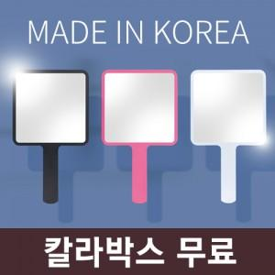

【상세/제작정보】 | 칼라인쇄시 400원씩 추가되며 *** 핑크,흑색 색상은 200원씩 추가됩니다. 200개미만 주문시 2만원의 인쇄비가 추가됩니다.

【인쇄/포장옵션】 | 실크, 풀칼라 / 포장지포장

【공급단가】 | 수량 | 200~ | 1,000~ | 2,000~ | 4,000~
*VAT별도 | 단가 | 1,350원 | 1,300원 | 1,250원 | 1,200원

【상품 URL】 | https://www.synergygift.co.kr:443/src/goods_detail.php?gdno=4749

